FORMATO
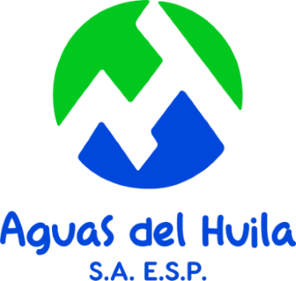 |  | AGUAS DEL HUILA S.A. E.S.P. NIT. 800.100.553-2
 |  | HOJA DE VIDA INDICADORES. Version 8.0

(I) DEFINICIÓN DEL INDICADOR
CÓDIGO |  | NOMBRE |  |  |  |  |  | MATRIZ DE INDICADORES
TIPO |  |  |  |  |  | EVALÚA
OBJETIVO
OBJETIVO ESTRATÉGICO DEL INDICADOR
PERTINENCIA
(II) MEDICIÓN DEL INDICADOR
FÓRMULA |  |  | DEFINICIÓN DE VARIABLES
 |  |  | NOMBRE |  | DESCRIPCIÓN |  |  | FUENTE DE INFORMACIÓN
% K.U. = $\frac{\# K.E}{\# K.T}$ *100

UNIDAD DE MEDIDA |  |  | TIPO DE INDICADOR |  |  |  |  | MIDE
PERIODICIDAD |  |  | FACTOR DE ÉXITO
RESPONSABLE
ASPECTOS METODOLÓGICOS
(III) RANGO DE GESTIÓN
LINEA BASE |  |  | META |  |  |  | EVALUACIÓN
 |  |  |  |  |  |  | CUMPLE |  | NO CUMPLE

(IV) SEGUIMIENTO
RESPONSABLE
INFORMACIÓN OPERACIONAL |  |  |  |  | GRÁFICO DE COMPORTAMIENTO
PERIODO | # E.A | # E.M | RESULTADO | META
1
2
3
4
PROMEDIO
PERIODO ACTUAL |  | 2016 |  |  | EVALUACIÓN
(V) INTERPRETACIÓN
El indicador no ha sido implementado aún.

RESPONSABLE |  |  |  |  |  |  | FIRMA
DESTINATARIO |  |  |  |  |  |  | FIRMA
(VI) PLAN DE ACCIÓN
ACTIVIDAD |  | RESPONSABLE |  | FECHA DE EJECUCIÓN |  |  | FECHA SEGUIMIENTO |  | OBSERVACIONES

